K+
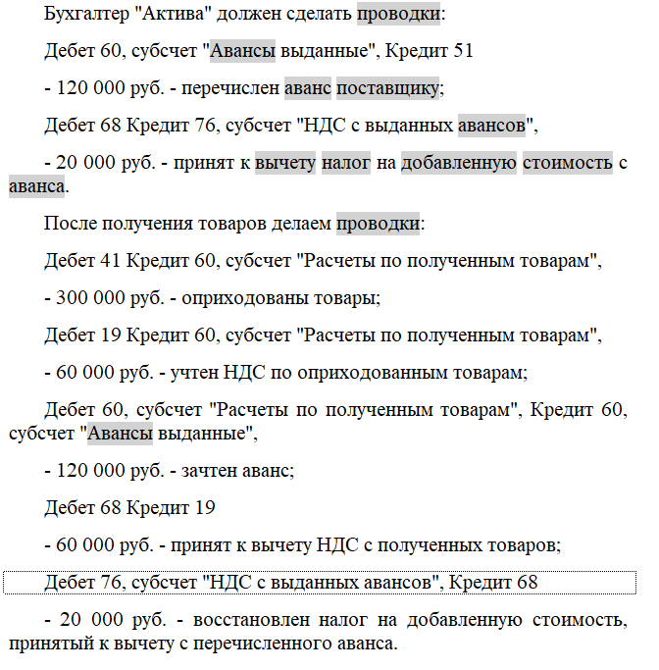
 |  |  | 19 (223400) |  | 60 |  | 68.02 (223300) |  | 76ВА (124009)
содержание операции | номер документа |  | Дт | Кт | Дт | Кт | Дт | Кт | Дт | Кт
поставщику перечислен аванс | 4100003548 |  |  |  | 18700
поставщик выставил сч-ф на полученный аванс | 4100003548 |  | 3116.6666667 |  |  |  |  |  |  | 3116.6666667
НДС с выданного аванса принят к вычету | 8100012501 |  |  | 3116.6666667 |  |  | 3116.6666667
поступление товара от поставщика | 8000011279 |  | 2000 |  |  | 12000
принят к вычету НДС с поступившего товара | 8100012502 |  |  | 2000 |  |  | 2000
зачет аванса поставщику | 8900049476
восстановление НДС с зачтенного аванса | 8100012504 |  |  |  |  |  |  | 2000 | 2000

 |  | обороты | 5116.6666667 | 5116.6666667 | 18700 | 12000 | 5116.6666667 | 2000 | 2000 | 3116.6666667
 |  | сальдо | 0 | 0 | 6700 |  | 3116.6666667 |  |  | 1116.6666667

4100003548
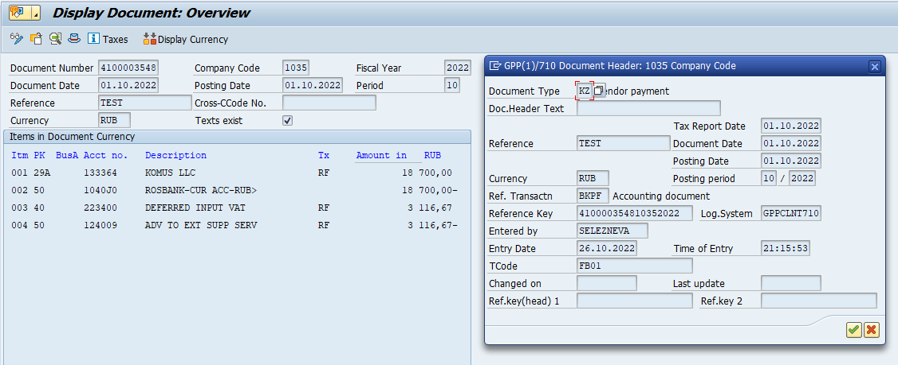
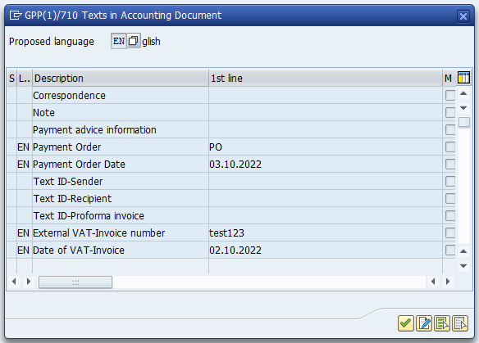

8100012501
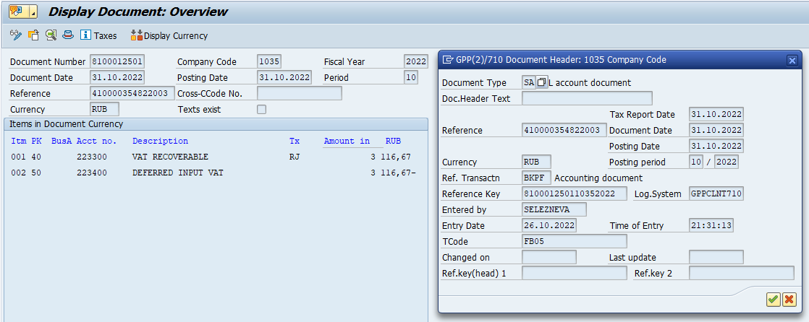

8000011279
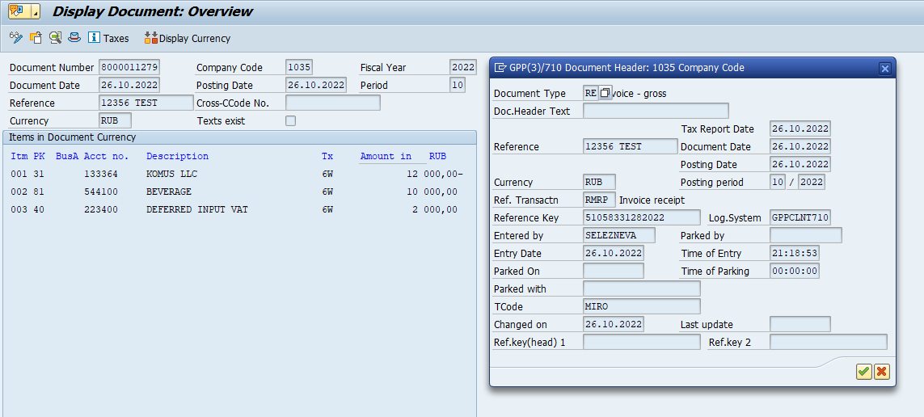

8100012502


8900049476
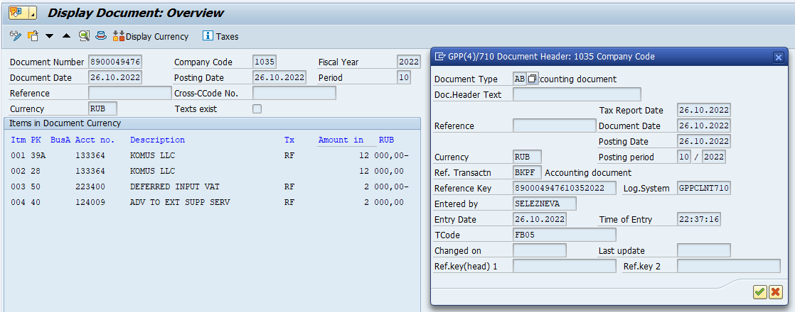

8100012504
